TK_Mobilita
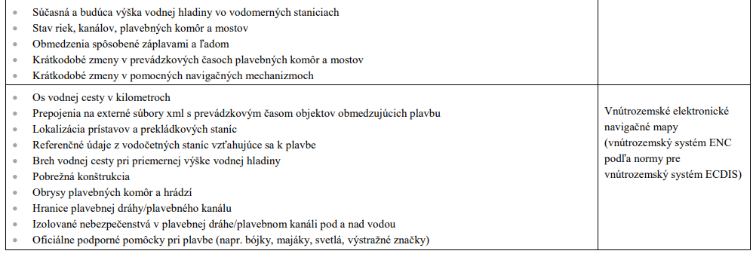
Tento hárok slúži na zobrazenie tematickej kategórie Mobilita tak, ako je definovaná v prílohe Nariadenia - ide o podporný materiál, ktorý umožňuje lepšie pochopenie špecifických atribútov jednotlivých súborov údajov s vysokou hodnotou s cieľom vyplnenia príslušných kariet na nasledujúcich hárkoch.

Mobilita Súbory údajov v rozsahu pôsobnosti Tematická kategória mobility sa vzťahuje na súbory údajov v rozsahu tém údajov Inspire „dopravné siete“, ktoré sú vymedzené v prílohe I k smernici 2007/2/ES, na všetkých dostupných úrovniach generalizácie až do mierky 1 : 5 000, a ktorých kombinácia pokrýva celý členský štát. Ak súbory údajov nie sú k dispozícii v mierke 1 : 5 000, ale sú k dispozícii vo vyššom priestorovom rozlíšení, sú poskytnuté v dostupnom priestorovom rozlíšení. Súbory údajov obsahujú, tam kde je to možné, kľúčové vlastnosti ako národný identifikačný kód, zemepisná poloha, ako aj spojenia s cezhraničnými sieťami. Pre tie členské štáty, na ktoré sa vzťahuje smernica Európskeho parlamentu a Rady 2005/44/ES, zahŕňa táto kategória aj súbory údajov uvedené v nasledujúcej tabuľke; súbory dát sa chápu tak, ako sú opísané v smernici 2005/44/ES. Podmienky uverejňovania a opakovaného použitia a) Súbory údajov o dopravnej sieti sú sprístupnené na opakované použitie - ihneď po poslednej aktualizácii; - za podmienok licencie Creative Commons BY 4.0, alebo inej rovnocennej alebo menej reštriktívnej otvorenej licencie; - v otvorenom, strojovo čitateľnom formáte uznávanom v Únii alebo medzinárodne; - pomocou rozhraní API a hromadného stiahnutia; - v najaktuálnejšej verzii. b) Metaúdaje opisujúce súbory údajov o dopravnej sieti zahŕňajú aspoň tie prvky metaúdajov, ktoré sú vymedzené v nariadení (ES) č. 1205/2008 c) Súbory údajov sú opísané v kompletnej a verejne dostupnej online dokumentácii, ktorá opisuje aspoň štruktúru údajov a ich sémantiku. d) V súboroch údajov sa používajú, tam kde je to možné, verejne dokumentované kontrolované slovníky a taxonómie uznávané medzinárodne alebo v Únii.
a) Súbory údajov o vnútrozemských vodných cestách sú sprístupnené na opakované použitie - za podmienok licencie Creative Commons BY 4.0, alebo inej rovnocennej alebo menej reštriktívnej otvorenej licencie; - vo formáte stanovenom v smernici 2005/44/ES; - pomocou rozhraní API a hromadného stiahnutia; - vrátane atribútu kódu lokality „ISRS“ (medzinárodné pravidlá pre hlásenia z lodí); - v súlade s frekvenciou a termínmi aktualizácií uvedenými ďalej v tabuľke; - s podrobnosťou uvedenou ďalej v tabuľke. b) Metaúdaje, ktoré opisujú súbory údajov o vnútrozemských vodných cestách, sú úplné a sú dostupné na webe v otvorenom, strojovo čitateľnom formáte uznávanom v Únii alebo medzinárodne. c) Dokumentácia súborov údajov o vnútrozemských vodných cestách je v súlade so smernicou 2005/44/ES a s vykonávacími opatreniami a štandardmi založenými na smernici 2005/44/ES

